Лист 1
Прайс-лист
МИР ПРЯЖИ

В валюте: руб. (курс 1).
Цены указаны на 07.08.2020

№ | Номенклатура/ Характеристика номенклатуры | Описание | Изображение | Артикул | Цена | Ед. | Остаток | Ссылка на сайт
 | Пуговицы деревянные "Рукоделие" WB05 | Пуговицы деревянные "Рукоделие" WB05 | 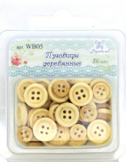 | WB05 | 74.36 |  |  | Изображение
 | Пуговицы деревянные "Рукоделие" WB05 |  |  |  | 74.36 | шт | 1224 | Изображение

